插件参数
General Settings | 常规设置
General | 常规 | 默认
Max Battle Members: | 战斗成员的最大数量。 调整上阵成员的数量。 比如调成5的话，就像魔兽世界一样上阵5人 | 4

Party Scene | 队伍 界面
Add Remove Command: | 添加删除命令： 在队伍界面，会有添加/删除的命令吗？ | ture
Locked Member Icon: | 锁定成员图标： 用于锁定成员的图标。 | 195
Requiured Member Icon: | 所需成员图标： 用于必需（上阵）的成员图标 | 87
Show Back Rectangles?: | 是否 显示背景矩形？ | ture
Back Rectangle Color: | 背景矩形的颜色？ | 19 | #202020

Party Command Window | 队伍指令窗口（战斗中的）
Add Party Command: | 在战斗中的全队指令中，添加【队伍】指令 | FALSE
Command Cooldown: | 【队伍】指令的冷却回合数 | 1

Actor Command Window | 角色指令窗口（战斗中的）
Add Switch Command: | 在战斗中的角色指令中，添加【队伍】指令 需要在Battle_Core插件中设置： Actor Command Window - Command List 添加 party 指令 | ture | FALSE | 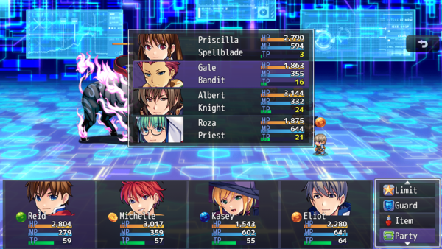
Command Cooldown: | 【队伍】指令的冷却回合数 | 1
Switch Out Animation?: | 切换时，显示精灵切换？ | ture
TPB: Immediate Action: | TPB：TPB战斗系统时，切换后是否能立即行动？ | ture

Vocabulary Settings | 词汇设置
General | 常规
Active Party: | 当前队伍 | Atctive Party
Reserve Party: | 后备队伍 | Reserve Party
Status: | 状态 | Status

Party Scene > Windows
Empty: | - 空 - | - Empty -
Remove: | 移除 | Remove

Party Scene > Button Assist
Swap Positions: | 快速交换 | Quick Swap
Remove: | 移除 | Remove
Sort: | 排序 | Sort
Swap In: | 换入 | Swap In
Swap Out: | 换出 | Swap Out

Battle Scene
Party Command: | 队伍 | Party
Help: Formation: | 更改你的队伍阵型。 | Change up your party formation.
Queue Message: | 操作完成后，%1菜单已排队。 | %1 Menu queued after action is complete.
Switch Command: | 替换 | Switch
Help: Switch: | 把这个队员替换成另一个队员。 | Switch out this party member with another.

Background Settings | 背景设置
Snapshop Opacity: | 场景的快照不透明度 | 192
Background 1:
Background 2:

Window Settings | 窗口设置
Background Type: | 背景类型：0-窗口 1-暗淡 2-透明 | 0
Columns: | 预备队列的窗口，希望有几列？ | 1
Actor Graphic: | 角色显示模式： 脸图/精灵/战斗精灵等 | face
Map Sprite:
Offset X: Offset Y:
JS: X, Y, W, H:

